交通空白
№ | 登録番号 | 登録年月日 | 更新登録年月日 | 有効期間 | 名称 | 代表者の氏名 | 郵便番号 | 住所 | 事務所の名称 | 事務所の位置 | 事務所の名称 | 事務所の位置 | 事務所の名称 | 事務所の位置 | 路線又は運送の区域 | 運送する旅客の範囲 | 事業者協力型有償運送の 事業者名称 | 事業者協力型有償運送の 事業者住所 | 寝台車 (軽自動車) | 車いす車 (軽自動車) | 兼用車 (軽自動車) | 回転ｼｰﾄ車 (軽自動車) | セダン等 (軽自動車) | バス | 計
1 | 北北市交第２号 | 2006-10-01 | 2023-09-25 | 2026-09-30 | 興部町 | 硲 一寿 | 〒098-1692 | 紋別郡興部町字興部710番地 | 興部町役場 | 紋別郡興部町字興部710番地 |  |  |  |  | 路線 | 秋里、豊野地区の住民及び秋里、豊野地区へ向かう住民等 |  |  |  |  |  |  | 1 | 1 | 2 | 0
2 | 北北市交第４号 | 2006-10-01 | 2023-09-20 | 2026-09-30 | 湧別町 | 刈田 智之 | 〒099-6501 | 紋別郡湧別町上湧別屯田市街地３１８番地 | 湧別町 | 紋別郡湧別町上湧別屯田市街地３１８番地 |  |  |  |  | 路線 | 町が運送を行う町の区域内の住民 |  |  |  |  |  |  |  | 9 | 9 | 0
3 | 北北市交第５号 | 2006-10-01 | 2023-09-26 | 2025-09-30 | 遠軽町 | 佐々木 修一 | 〒099-0403 | 紋別郡遠軽町１条通北３丁目１番地１ | 遠軽町役場 | 紋別郡遠軽町１条通北３丁目１番地１ | 遠軽町役場丸瀬布総合支所 | 紋別郡遠軽町丸瀬布中町１１５番地２ |  |  | 路線 | 遠軽町の区域内の住民 |  |  |  |  |  |  |  | 6 | 6 | 0
4 | 北北市交第８号 | 2006-10-01 | 2023-09-28 | 2026-09-30 | 佐呂間町 | 武田 温友 | 〒093-0502 | 常呂郡佐呂間町字永代町３番地の１ | 佐呂間町役場 | 常呂郡佐呂間町字永代町３番地の１ |  |  |  |  | 路線 | 町が運送を行う町の区域内の住民 |  |  |  |  |  |  |  | 4 | 4 | 0
5 | 北北市交第９号 | 2006-10-01 | 2023-09-22 | 2026-09-30 | 北見市 | 辻 直孝 | 〒090-0040 | 北見市大通西２丁目１番地 | 北見市常呂総合支所 | 北見市常呂町字常呂３２３番地 |  |  |  |  | 路線 | 北見市常呂町に在住する住民及びその親族、その他北見市常呂町に西条の用務を有する者など |  |  |  |  |  |  |  | 1 | 1 | 0
6 | 北北市交第１０号 | 2016-10-01 | 2021-09-03 | 2024-09-30 | 遠軽町（生田原） | 佐々木 修一 | 〒099-0403 | 紋別郡遠軽町１条通北３丁目１番地１ | 生田原総合支所 | 紋別郡遠軽町生田原３３９番地１ |  |  |  |  | 路線 | 遠軽町の区域内の住民 |  |  |  |  |  |  | 2 |  | 2 | 0
7 | 北北交第１号 | 2021-11-02 | 2023-10-26 | 2026-11-01 | 津別町 | 佐藤 多一 | 〒092-0292 | 網走郡津別町字幸町４１番地 | 津別町役場 | 網走郡津別町字幸町４１番地 |  |  |  |  | 路線 | 津別町の地域住民又は観光旅客その他の当該地域を来訪する者 |  |  |  |  |  |  | 1 | 2 | 3 | 0
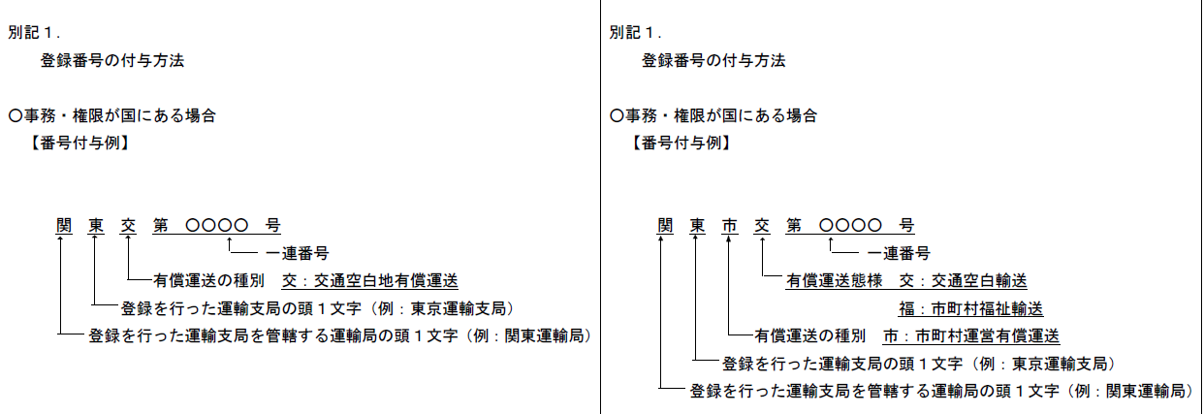
新
旧

登録番号をクリックすると
該当の登録証へ

